상품제안서
샤오미_KACO 퓨어 마카롱 하이라이터 형광펜 5종세트 | 상품코드: F03862

 |  |  |  |  |  |  | 02-412-0044 | www.easy1.co.kr
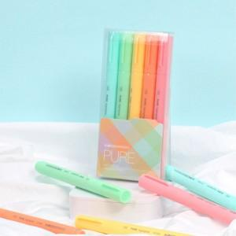

【상세/제작정보】

【인쇄/포장옵션】 | 스티커 / 포장지포장

【공급단가】 | 수량 | 100~ | 300~ | 500~ | 1,000~ | 3,000~
*VAT별도 | 단가 | 6,300원 | 6,070원 | 5,850원 | 5,620원 | 5,400원

【상품 URL】 | https://dev.easy1.co.kr:443/src/goods_detail.php?gdno=3862

